Sheet1
DriveTracer ソフトウェア仕様書
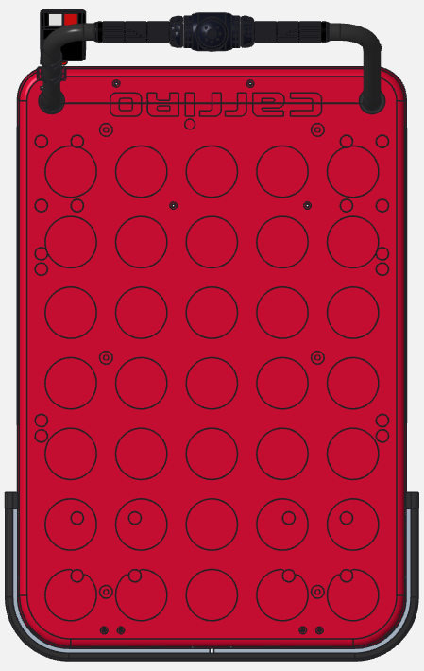
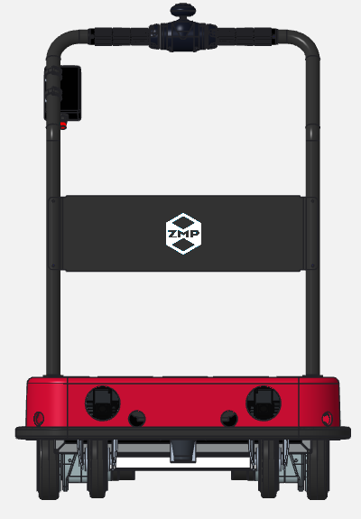
.TowPos
.LinkPos
Length
RearEnd
CameraPos
- x +
+ y -
TowPos
Width
Tread
.DrivingPos
.CameraPos
.LeftRear
.RightRear
.RightFront
.LeftFront
.Degree
.DrivingPos
CartObject クラス |  | x

 | y θ

wt
Td
牽引連結軸後
牽引連結軸前
Lt
固定輪中心
Re
Ct
Tw
0
－ +

.Degree
.DrivingPos
.TowPos
.LinkPos
.FrontPos
Length
RearEnd
DrivingPos
- x +
+ y -
TowPos
Width
.DrivingPos
.LeftRear
.RightRear
.RightFront
.LeftFront
Tread

牽引連結軸
駆動輪中心
識別カメラ
Lt
Tw
Td
Wt
Re
0
Lk
Cm
台車連結軸
－ +

wt
牽引連結軸後
Lt
台車連結位置
Tw
Re
0
－ +

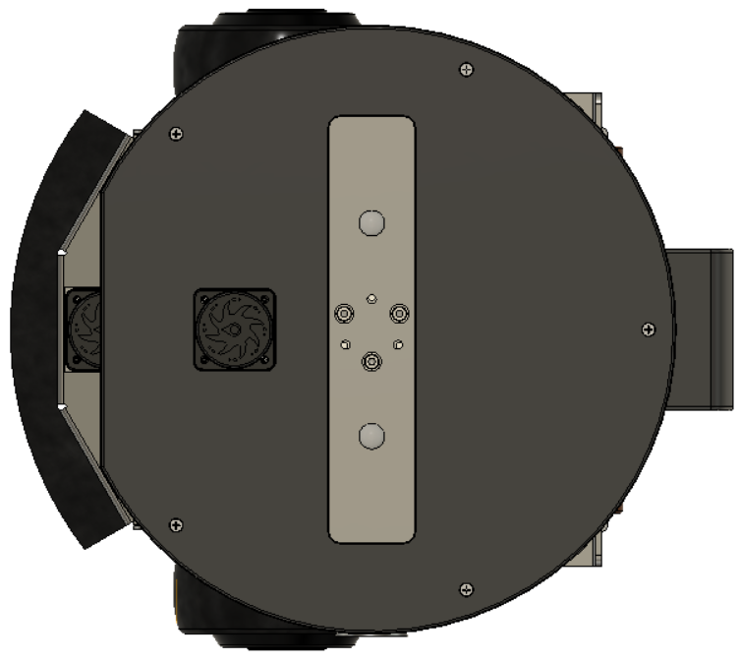
牽引連結軸
駆動輪中心
ランドマークカメラ
Lt
Tw
Td
Wt
Re
0
Lk・
Cm・
台車連結軸
－ +
旋回半径の計算式
$\frac{v1}{v2}=\frac{r1}{r2}$（左右車輪の速度比と旋回半径比） $$r1=\frac{515(内外輪差)}{({v2}/{v1}−1)}$$
Driveクラス
 |  |  |  |  |  |  |  |  |  |  |  |  |  |  |  |  | Lt | 340
 |  |  |  |  |  |  |  |  |  |  |  |  |  |  |  |  | Wt | 300
 |  |  |  |  |  |  |  |  |  |  |  |  |  |  |  |  | Td | 244
 |  |  |  |  |  |  |  |  |  |  |  |  |  |  |  |  | Re | 210
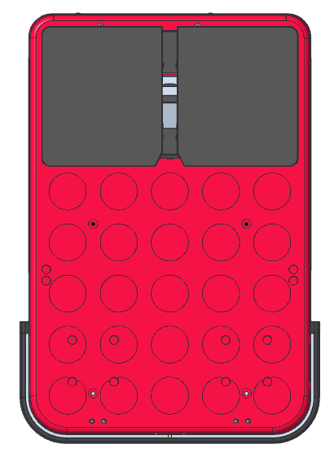
 |  |  |  |  |  |  |  |  |  |  |  |  |  |  |  |  | Lk | -40
 |  |  |  |  |  |  |  |  |  |  |  |  |  |  |  |  | Tw | -40
 |  |  |  |  |  |  |  |  |  |  |  |  |  |  |  |  | Cm | 0

 |  |  |  |  |  |  |  | CarriRo
 |  |  |  |  |  |  |  |  |  |  | 90deg |  | 速度50cm/s
 |  | 旋回時のキャリロ後輪速度（関口さん情報） |  |  |  |  |  | 旋回半径 |  |  | 周距離 |  |  |  | 旋回時間
515
 |  | 内側(v1) | 4.47 | km/h |  |  |  | 中心 | 内側車輪 | 外側車輪 | 内側車輪 | 外側車輪 | 内側車輪 | 外側車輪 | 内側車輪 | 外側車輪
 |  |  |  |  |  |  |  | 0 | -25.75 | 25.75 | -40.448005415 | 40.448005415 | 10 | 10 | -4.0448005415 | 4.0448005415
 |  |  |  |  |  |  |  | 100 | 74.25 | 125.75 | 116.63162726 | 197.52763809 | 37.125 | 62.875 | 3.1415926536 | 3.1415926536
 |  |  | 6.00 | km/h |  |  |  | 200 | 174.25 | 225.75 | 273.71125994 | 354.60727077 | 43.5625 | 56.4375 | 6.2831853072 | 6.2831853072
 |  |  |  |  |  |  |  | 300 | 274.25 | 325.75 | 430.79089262 | 511.68690345 | 45.708333333 | 54.291666667 | 9.4247779608 | 9.4247779608

 |  | 外側(v2) | 7.53 | km/h |  |  |  | CarriRo Tractor |  |  |  |  | 42m/min= | 70
 |  |  |  |  |  |  |  |  |  |  |  |  | 速度70cm/s
 |  |  |  |  |  |  |  | 旋回半径 |  |  |  |  |  |  | 旋回時間
 |  | ｒ1 | 後輪内側旋回半径 = |  | 0.752 | m |  | 中心 | 速度
 |  | ｒ2 | 後輪外側旋回半径 = |  | r1 + 515 |  |  | 120 | 70

 |  |  |  |  | 1885
 |  |  |  |  | 10
 |  |  |  | arufa | 0.4774535809 |  | 1 | 0.4774535809 | 1 | 0.23872679045
 |  |  |  | beta | 0.23872679045 |  | 2 | 0.9549071618 | 3 | 0.71618037135
 |  |  |  |  |  |  | 3 | 1.4323607427 | 5 | 1.1936339523
 |  |  |  |  |  |  | 4 | 1.9098143236 | 7 | 1.6710875332
 |  |  |  |  |  |  | 5 | 2.3872679045 | 9 | 2.1485411141
 |  |  |  |  |  |  | 6 | 2.8647214854 | 11 | 2.625994695
 |  |  |  |  |  |  | 7 | 3.3421750663 | 13 | 3.1034482759
R
 |  |  |  |  |  |  | 8 | 3.8196286472 | 15 | 3.5809018568
L
1
 |  |  |  |  |  |  | 9 | 4.2970822281 | 17 | 4.0583554377
 |  |  |  |  |  |  | 10 | 4.774535809 | 19 | 4.5358090186
 |  |  |  |  |  |  | 11 | 5.2519893899 | 21 | 5.0132625995
2
 |  |  |  |  |  |  | 12 | 5.7294429708 | 23 | 5.4907161804
 |  |  |  |  |  |  | 13 | 6.2068965517 | 25 | 5.9681697613
 |  |  |  |  |  |  | 14 | 6.6843501326 | 27 | 6.4456233422
 |  |  |  |  |  |  | 15 | 7.1618037135 | 29 | 6.9230769231
3
 |  |  |  |  |  |  | 16 | 7.6392572944 | 31 | 7.400530504
 |  |  |  |  |  |  | 17 | 8.1167108753 | 33 | 7.8779840849
 |  |  |  |  |  |  | 18 | 8.5941644562 | 35 | 8.3554376658
 |  |  |  |  |  |  | 19 | 9.0716180371 | 37 | 8.8328912467
 |  |  |  |  |  |  | 20 | 9.549071618 | 39 | 9.3103448276
 |  |  |  |  |  |  | 21 | 10.026525199 | 41 | 9.7877984085
 |  |  |  |  |  |  | 22 | 10.50397878 | 43 | 10.265251989
 |  |  |  |  |  |  | 23 | 10.981432361 | 45 | 10.74270557
 |  |  |  |  |  |  | 24 | 11.458885942 | 47 | 11.220159151
 |  |  |  |  |  |  | 25 | 11.936339523 | 49 | 11.697612732
 |  |  |  |  |  |  | 26 | 12.413793103 | 51 | 12.175066313
 |  |  |  |  |  |  | 27 | 12.891246684 | 53 | 12.652519894
 |  |  |  |  |  |  | 28 | 13.368700265 | 55 | 13.129973475
 |  |  |  |  |  |  | 29 | 13.846153846 | 57 | 13.607427056
 |  |  |  |  |  |  | 30 | 14.323607427 | 59 | 14.084880637
 |  |  |  |  |  |  | 31 | 14.801061008 | 61 | 14.562334218
 |  |  |  |  |  |  | 32 | 15.278514589 | 63 | 15.039787798
 |  |  |  |  |  |  | 33 | 15.75596817 | 65 | 15.517241379
 |  |  |  |  |  |  | 34 | 16.233421751 | 67 | 15.99469496
 |  |  |  |  |  |  | 35 | 16.710875332 | 69 | 16.472148541
 |  |  |  |  |  |  | 36 | 17.188328912 | 71 | 16.949602122
 |  |  |  |  |  |  | 37 | 17.665782493 | 73 | 17.427055703
 |  |  |  |  |  |  | 38 | 18.143236074 | 75 | 17.904509284
 |  |  |  |  |  |  | 39 | 18.620689655 | 77 | 18.381962865
 |  |  |  |  |  |  | 40 | 19.098143236 | 79 | 18.859416446
 |  |  |  |  |  |  | 41 | 19.575596817 | 81 | 19.336870027
 |  |  |  |  |  |  | 42 | 20.053050398 | 83 | 19.814323607
 |  |  |  |  |  |  | 43 | 20.530503979 | 85 | 20.291777188
 |  |  |  |  |  |  | 44 | 21.00795756 | 87 | 20.769230769
 |  |  |  |  |  |  | 45 | 21.485411141 | 89 | 21.24668435
 |  |  |  |  |  |  | 46 | 21.962864721 | 91 | 21.724137931
 |  |  |  |  |  |  | 47 | 22.440318302 | 93 | 22.201591512
 |  |  |  |  |  |  | 48 | 22.917771883 | 95 | 22.679045093
 |  |  |  |  |  |  | 49 | 23.395225464 | 97 | 23.156498674
 |  |  |  |  |  |  | 50 | 23.872679045 | 99 | 23.633952255
 |  |  |  |  |  |  | 51 | 24.350132626 | 101 | 24.111405836
 |  |  |  |  |  |  | 52 | 24.827586207 | 103 | 24.588859416
 |  |  |  |  |  |  | 53 | 25.305039788 | 105 | 25.066312997
 |  |  |  |  |  |  | 54 | 25.782493369 | 107 | 25.543766578
 |  |  |  |  |  |  | 55 | 26.25994695 | 109 | 26.021220159
 |  |  |  |  |  |  | 56 | 26.737400531 | 111 | 26.49867374
 |  |  |  |  |  |  | 57 | 27.214854111 | 113 | 26.976127321
 |  |  |  |  |  |  | 58 | 27.692307692 | 115 | 27.453580902
 |  |  |  |  |  |  | 59 | 28.169761273 | 117 | 27.931034483
 |  |  |  |  |  |  | 60 | 28.647214854 | 119 | 28.408488064
 |  |  |  |  |  |  | 61 | 29.124668435 | 121 | 28.885941645
 |  |  |  |  |  |  | 62 | 29.602122016 | 123 | 29.363395225
 |  |  |  |  |  |  | 63 | 30.079575597 | 125 | 29.840848806
 |  |  |  |  |  |  | 64 | 30.557029178 | 127 | 30.318302387
 |  |  |  |  |  |  | 65 | 31.034482759 | 129 | 30.795755968
 |  |  |  |  |  |  | 66 | 31.51193634 | 131 | 31.273209549
 |  |  |  |  |  |  | 67 | 31.98938992 | 133 | 31.75066313
 |  |  |  |  |  |  | 68 | 32.466843501 | 135 | 32.228116711
 |  |  |  |  |  |  | 69 | 32.944297082 | 137 | 32.705570292
 |  |  |  |  |  |  | 70 | 33.421750663 | 139 | 33.183023873
 |  |  |  |  |  |  | 71 | 33.899204244 | 141 | 33.660477454
 |  |  |  |  |  |  | 72 | 34.376657825 | 143 | 34.137931034
 |  |  |  |  |  |  | 73 | 34.854111406 | 145 | 34.615384615
 |  |  |  |  |  |  | 74 | 35.331564987 | 147 | 35.092838196
 |  |  |  |  |  |  | 75 | 35.809018568 | 149 | 35.570291777
 |  |  |  |  |  |  | 76 | 36.286472149 | 151 | 36.047745358
 |  |  |  |  |  |  | 77 | 36.763925729 | 153 | 36.525198939
 |  |  |  |  |  |  | 78 | 37.24137931 | 155 | 37.00265252
 |  |  |  |  |  |  | 79 | 37.718832891 | 157 | 37.480106101
 |  |  |  |  |  |  | 80 | 38.196286472 | 159 | 37.957559682
 |  |  |  |  |  |  | 81 | 38.673740053 | 161 | 38.435013263
 |  |  |  |  |  |  | 82 | 39.151193634 | 163 | 38.912466844
 |  |  |  |  |  |  | 83 | 39.628647215 | 165 | 39.389920424
 |  |  |  |  |  |  | 84 | 40.106100796 | 167 | 39.867374005
 |  |  |  |  |  |  | 85 | 40.583554377 | 169 | 40.344827586
 |  |  |  |  |  |  | 86 | 41.061007958 | 171 | 40.822281167
 |  |  |  |  |  |  | 87 | 41.538461538 | 173 | 41.299734748
 |  |  |  |  |  |  | 88 | 42.015915119 | 175 | 41.777188329
 |  |  |  |  |  |  | 89 | 42.4933687 | 177 | 42.25464191
 |  |  |  |  |  |  | 90 | 42.970822281 | 179 | 42.732095491
 |  |  |  |  |  |  | 91 | 43.448275862 | 181 | 43.209549072
 |  |  |  |  |  |  | 92 | 43.925729443 | 183 | 43.687002653
 |  |  |  |  |  |  | 93 | 44.403183024 | 185 | 44.164456233
 |  |  |  |  |  |  | 94 | 44.880636605 | 187 | 44.641909814
 |  |  |  |  |  |  | 95 | 45.358090186 | 189 | 45.119363395
 |  |  |  |  |  |  | 96 | 45.835543767 | 191 | 45.596816976
 |  |  |  |  |  |  | 97 | 46.312997347 | 193 | 46.074270557
 |  |  |  |  |  |  | 98 | 46.790450928 | 195 | 46.551724138
 |  |  |  |  |  |  | 99 | 47.267904509 | 197 | 47.029177719
 |  |  |  |  |  |  | 100 | 47.74535809 | 199 | 47.5066313
 |  |  |  |  |  |  | 101 | 48.222811671 | 201 | 47.984084881
 |  |  |  |  |  |  | 102 | 48.700265252 | 203 | 48.461538462
 |  |  |  |  |  |  | 103 | 49.177718833 | 205 | 48.938992042
 |  |  |  |  |  |  | 104 | 49.655172414 | 207 | 49.416445623
 |  |  |  |  |  |  | 105 | 50.132625995 | 209 | 49.893899204
 |  |  |  |  |  |  | 106 | 50.610079576 | 211 | 50.371352785
 |  |  |  |  |  |  | 107 | 51.087533156 | 213 | 50.848806366
 |  |  |  |  |  |  | 108 | 51.564986737 | 215 | 51.326259947
 |  |  |  |  |  |  | 109 | 52.042440318 | 217 | 51.803713528
 |  |  |  |  |  |  | 110 | 52.519893899 | 219 | 52.281167109
 |  |  |  |  |  |  | 111 | 52.99734748 | 221 | 52.75862069
 |  |  |  |  |  |  | 112 | 53.474801061 | 223 | 53.236074271
 |  |  |  |  |  |  | 113 | 53.952254642 | 225 | 53.713527851
 |  |  |  |  |  |  | 114 | 54.429708223 | 227 | 54.190981432
 |  |  |  |  |  |  | 115 | 54.907161804 | 229 | 54.668435013
 |  |  |  |  |  |  | 116 | 55.384615385 | 231 | 55.145888594
 |  |  |  |  |  |  | 117 | 55.862068966 | 233 | 55.623342175
 |  |  |  |  |  |  | 118 | 56.339522546 | 235 | 56.100795756
 |  |  |  |  |  |  | 119 | 56.816976127 | 237 | 56.578249337
 |  |  |  |  |  |  | 120 | 57.294429708 | 239 | 57.055702918
 |  |  |  |  |  |  | 121 | 57.771883289 | 241 | 57.533156499
 |  |  |  |  |  |  | 122 | 58.24933687 | 243 | 58.01061008
 |  |  |  |  |  |  | 123 | 58.726790451 | 245 | 58.48806366
 |  |  |  |  |  |  | 124 | 59.204244032 | 247 | 58.965517241
 |  |  |  |  |  |  | 125 | 59.681697613 | 249 | 59.442970822
 |  |  |  |  |  |  | 126 | 60.159151194 | 251 | 59.920424403
 |  |  |  |  |  |  | 127 | 60.636604775 | 253 | 60.397877984
 |  |  |  |  |  |  | 128 | 61.114058355 | 255 | 60.875331565
 |  |  |  |  |  |  | 129 | 61.591511936 | 257 | 61.352785146
 |  |  |  |  |  |  | 130 | 62.068965517 | 259 | 61.830238727
 |  |  |  |  |  |  | 131 | 62.546419098 | 261 | 62.307692308
 |  |  |  |  |  |  | 132 | 63.023872679 | 263 | 62.785145889
 |  |  |  |  |  |  | 133 | 63.50132626 | 265 | 63.262599469
 |  |  |  |  |  |  | 134 | 63.978779841 | 267 | 63.74005305
 |  |  |  |  |  |  | 135 | 64.456233422 | 269 | 64.217506631
 |  |  |  |  |  |  | 136 | 64.933687003 | 271 | 64.694960212
 |  |  |  |  |  |  | 137 | 65.411140584 | 273 | 65.172413793
 |  |  |  |  |  |  | 138 | 65.888594164 | 275 | 65.649867374
 |  |  |  |  |  |  | 139 | 66.366047745 | 277 | 66.127320955
 |  |  |  |  |  |  | 140 | 66.843501326 | 279 | 66.604774536
 |  |  |  |  |  |  | 141 | 67.320954907 | 281 | 67.082228117
 |  |  |  |  |  |  | 142 | 67.798408488 | 283 | 67.559681698
 |  |  |  |  |  |  | 143 | 68.275862069 | 285 | 68.037135279
 |  |  |  |  |  |  | 144 | 68.75331565 | 287 | 68.514588859
 |  |  |  |  |  |  | 145 | 69.230769231 | 289 | 68.99204244
 |  |  |  |  |  |  | 146 | 69.708222812 | 291 | 69.469496021
 |  |  |  |  |  |  | 147 | 70.185676393 | 293 | 69.946949602
 |  |  |  |  |  |  | 148 | 70.663129973 | 295 | 70.424403183
 |  |  |  |  |  |  | 149 | 71.140583554 | 297 | 70.901856764
 |  |  |  |  |  |  | 150 | 71.618037135 | 299 | 71.379310345
 |  |  |  |  |  |  | 151 | 72.095490716 | 301 | 71.856763926
 |  |  |  |  |  |  | 152 | 72.572944297 | 303 | 72.334217507
 |  |  |  |  |  |  | 153 | 73.050397878 | 305 | 72.811671088
 |  |  |  |  |  |  | 154 | 73.527851459 | 307 | 73.289124668
 |  |  |  |  |  |  | 155 | 74.00530504 | 309 | 73.766578249
 |  |  |  |  |  |  | 156 | 74.482758621 | 311 | 74.24403183
 |  |  |  |  |  |  | 157 | 74.960212202 | 313 | 74.721485411
 |  |  |  |  |  |  | 158 | 75.437665782 | 315 | 75.198938992
 |  |  |  |  |  |  | 159 | 75.915119363 | 317 | 75.676392573
 |  |  |  |  |  |  | 160 | 76.392572944 | 319 | 76.153846154
 |  |  |  |  |  |  | 161 | 76.870026525 | 321 | 76.631299735
 |  |  |  |  |  |  | 162 | 77.347480106 | 323 | 77.108753316
 |  |  |  |  |  |  | 163 | 77.824933687 | 325 | 77.586206897
 |  |  |  |  |  |  | 164 | 78.302387268 | 327 | 78.063660477
 |  |  |  |  |  |  | 165 | 78.779840849 | 329 | 78.541114058
 |  |  |  |  |  |  | 166 | 79.25729443 | 331 | 79.018567639
 |  |  |  |  |  |  | 167 | 79.734748011 | 333 | 79.49602122
 |  |  |  |  |  |  | 168 | 80.212201592 | 335 | 79.973474801
 |  |  |  |  |  |  | 169 | 80.689655172 | 337 | 80.450928382
 |  |  |  |  |  |  | 170 | 81.167108753 | 339 | 80.928381963
 |  |  |  |  |  |  | 171 | 81.644562334 | 341 | 81.405835544
 |  |  |  |  |  |  | 172 | 82.122015915 | 343 | 81.883289125
 |  |  |  |  |  |  | 173 | 82.599469496 | 345 | 82.360742706
 |  |  |  |  |  |  | 174 | 83.076923077 | 347 | 82.838196286
 |  |  |  |  |  |  | 175 | 83.554376658 | 349 | 83.315649867
 |  |  |  |  |  |  | 176 | 84.031830239 | 351 | 83.793103448
 |  |  |  |  |  |  | 177 | 84.50928382 | 353 | 84.270557029
 |  |  |  |  |  |  | 178 | 84.986737401 | 355 | 84.74801061
 |  |  |  |  |  |  | 179 | 85.464190981 | 357 | 85.225464191
 |  |  |  |  |  |  | 180 | 85.941644562 | 359 | 85.702917772
 |  |  |  |  |  |  | 181 | 86.419098143 | 361 | 86.180371353
 |  |  |  |  |  |  | 182 | 86.896551724 | 363 | 86.657824934
 |  |  |  |  |  |  | 183 | 87.374005305 | 365 | 87.135278515
 |  |  |  |  |  |  | 184 | 87.851458886 | 367 | 87.612732095
 |  |  |  |  |  |  | 185 | 88.328912467 | 369 | 88.090185676
 |  |  |  |  |  |  | 186 | 88.806366048 | 371 | 88.567639257
 |  |  |  |  |  |  | 187 | 89.283819629 | 373 | 89.045092838
 |  |  |  |  |  |  | 188 | 89.76127321 | 375 | 89.522546419
 |  |  |  |  |  |  | 189 | 90.23872679 | 377 | 90

Sheet3
コース作成

作成時 IsCourseLayoutMode ➡ TRUE
coursePosiesを生成 coursePosiesに新規要素追加
CourseLayoutに新規要素追加 CourseSelectingIdに末尾指定 CoursePosiesSelectingIdに末尾指定
終了時 IsCourseLayoutMode ➡ FALSE
OnMarkLayoutButtonClick

